型図一覧
ahum organics ── 型図一覧（衣料10型）

型図 | 品番 | 商品名 | カラー展開 | 数量 | 想定上代(税込)
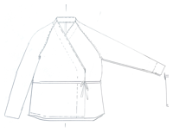 | AHM-001 | カシュクールジャケット | キャメル／ダークブラウン | 40 | ¥20,125
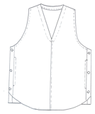 | AHM-002 | サイドボタンベスト | ベージュ／モカブラウン | 40 | ¥16,230
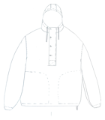 | AHM-003 | フードブルゾン | 白／ダークブラウン | 40 | ¥21,423
 | AHM-004 | テーパードパンツ(裏付き) | 白／キャメル／ダークブラウン | 60 | ¥19,476
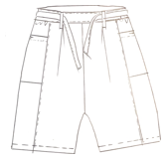 | AHM-005 | ハーフパンツ | ダークブラウン | 20 | ¥16,230
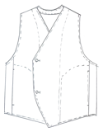 | AHM-006 | カーブフロントベスト | 白／アイボリー | 40 | ¥16,230
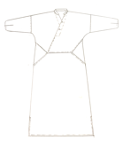 | AHM-007 | 被りドレス | 白／アイボリー | 50 | ¥21,910
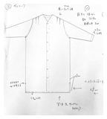 | AHM-008 | Vネックチュニック | 白 | 30 | ¥20,449
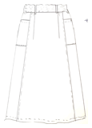 | AHM-009 | イージースカート | 白／ベージュ／モカブラウン | 60 | ¥20,125
 | AHM-010 | ロングコートワンピース | ベージュ／モカブラウン | 50 | ¥24,831

下着 図形一覧
ahum organics ── 下着(ONE MILE) 図形一覧（全11型）
図形は見積書の絵型を使用。想定上代は税込（経費20%・関税8.4%・原価率40%）。

図形 | No. | 品目 | EXW(最終) | 数量 | 想定上代(税込)
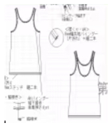 | 1 | ベスト(Vest) | $14.80 | 50 | ¥8,361
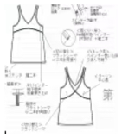 | 2 | ベスト(Vest) | $16.80 | 50 | ¥9,491
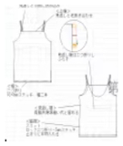 | 3 | ベスト(Vest) | $15.80 | 50 | ¥8,926
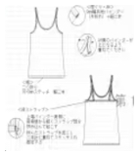 | 4 | ベスト(Vest) | $15.80 | 50 | ¥8,926
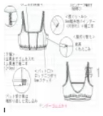 | 5 | ブラ(bra) | $9.80 | 50 | ¥5,537
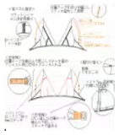 | 6 | ブラ(bra) | $11.80 | 50 | ¥6,667
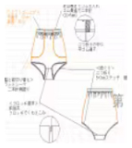 | 7 | アンダーウェア | $8.80 | 50 | ¥4,972
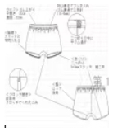 | 8 | アンダーウェア | $7.80 | 50 | ¥4,407
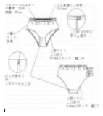 | 9 | アンダーウェア | $6.80 | 50 | ¥3,842
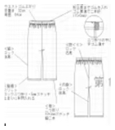 | 10 | アンダーウェア(ジョガー) | $13.80 | 50 | ¥7,796
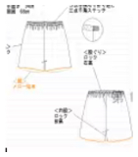 | 11 | アンダーウェア(ワークパンツ) | $11.80 | 50 | ¥6,667

※図形は見積書(Quotation List)の絵型を切り出したもの。手描きの寸法メモが含まれる場合あり。

